Sheet1
模型ID_ModelID | 备注_Remarks | 预置模型文件_PrefabModelFile | 半径_Radius | 高度_Height | 上色层_IsColored | 比例_Scale | 中心偏移_CenterOffset | 待机动作_IdleAnimation | 移动动作_MovementAnimation | 参考_REF
D1闪金矿井 | 闪金矿井 | PrefabBuildingKuangdong01 | 30 | 40 | 0 | 50 | 0,5
J1闹鬼矿洞 | 闹鬼矿洞 | PrefabBuildingKuangdong02 | 30 | 40 | 0 | 50 | 0,5 |  |  | 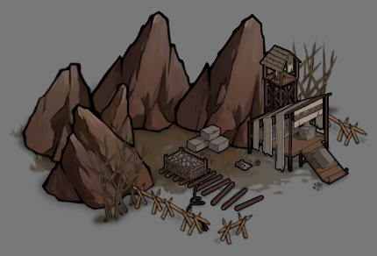
M1禁忌图书馆 | 禁忌图书馆 | PrefabBuildingTuShuGuan | 30 | 40 | 0 | 50 | 0,5

